期次
 | 问题描述 |  | 实际值
2 | clearable属性默认值与设计文档不一致 | 设计文档默认值为false | 实际默认值为true
3 | 设置了widget-code属性后，浏览器elements中没有找到 |  | 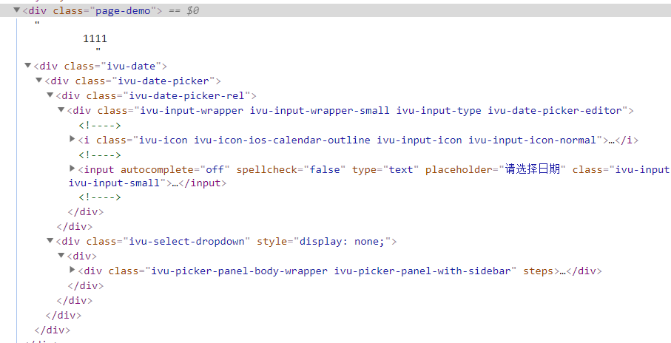

搜索
 | 问题描述 | 实际值
1 | 开发系统设置了widget-code属性后，浏览器elements中没有找到 | 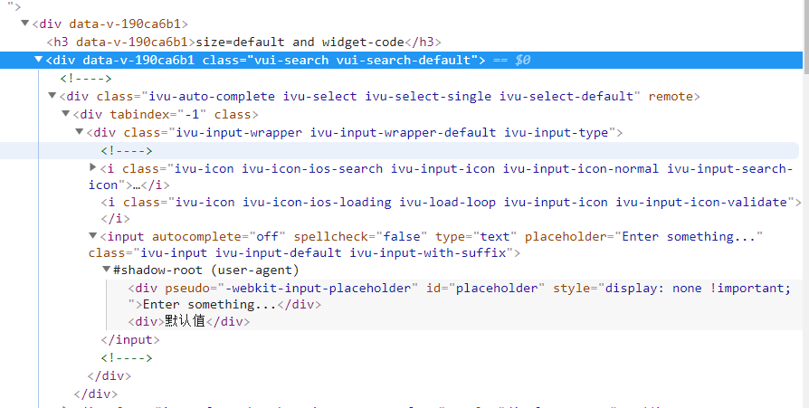
2 | 从一个搜索框中切换焦点至另一个搜索框，需要点两次才能切换过去
3 | enter-button属性设置了按钮文字，无效

滑块
 | 问题描述 |  | 实际值
1 | input-size属性设置无效 |  | 设置为large、small，显示大小都一样
2 | 标签增加widget-code属性后，浏览器elements中没有找到 | 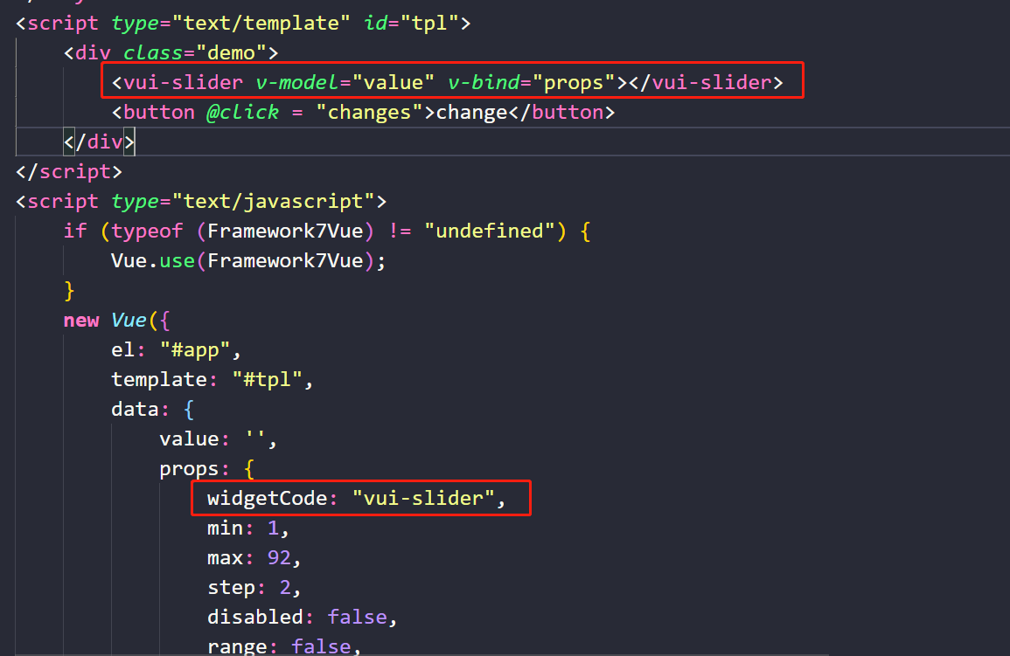 | 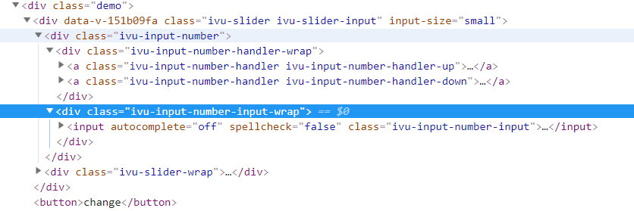
3 | on-change事件在松开滑块后没有触发
4 | on-input事件在滑块滑动过程中没有触发
5 | 没有设置左边距情况下，左边的原点会出现半边隐藏的情况

徽标数
 | 问题描述 | 实际值
1 | 标签设置了widget-code属性后，浏览器elements中没有找到 | 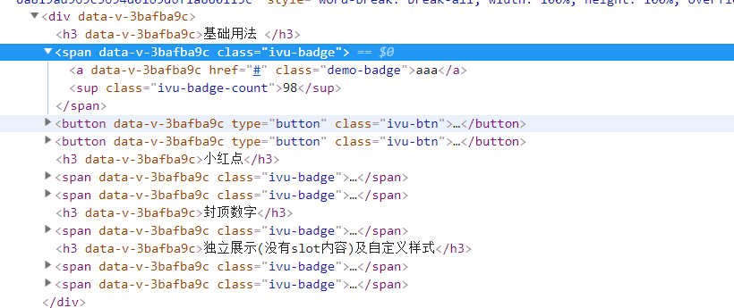
2 | 没有设置左边距的情况下，徽标数的值会被隐藏掉一半

时间轴
 | 问题描述 | 实际值
1 | 标签设置了widget-code属性后，浏览器elements中没有找到该属性 | 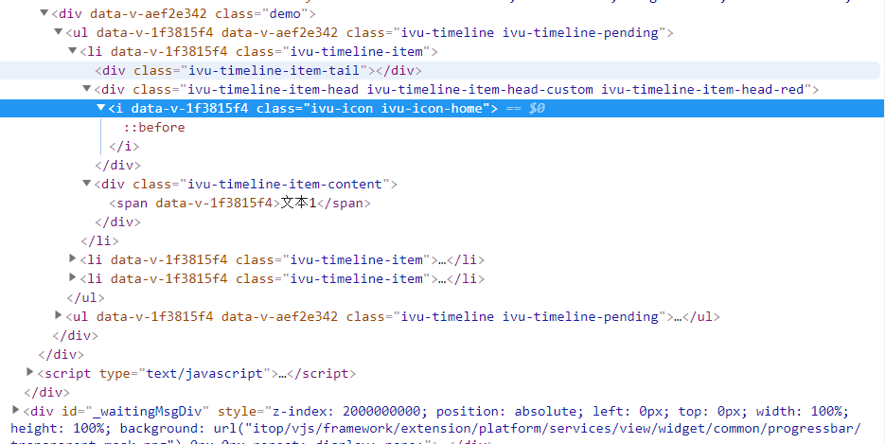

颜色选择器
 | 问题描述 |  | 实际值
2 | 最近使用、默认颜色排版问题 谷歌下每行个数不正确，ie下排版不正常 | 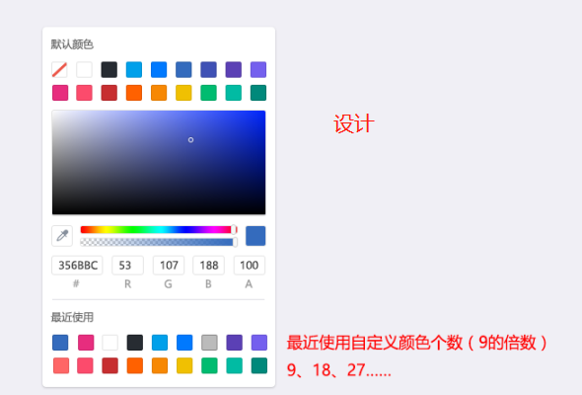 | 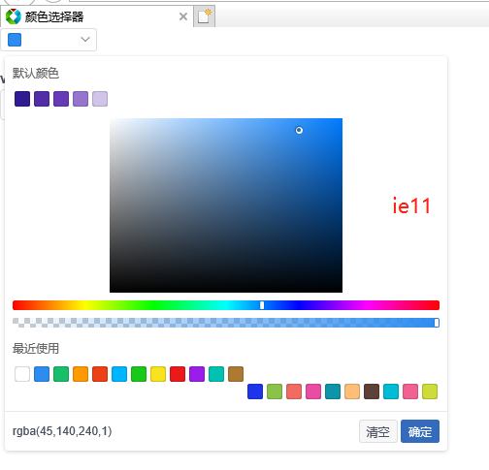 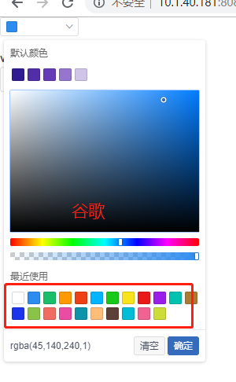
3 | 颜色预设、最近使用值为rgb格式，显示颜色不正确 |  | 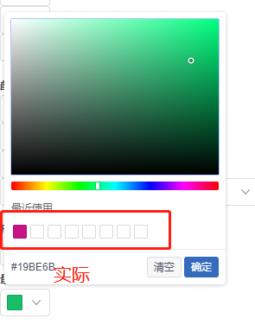 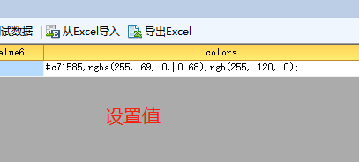
4 | 尺寸属性size中颜色填充范围与设计图不一致 实际：正方形 设计图：长方形

数字动画
 | 问题描述 | 实际值
1 | 标签添加了widget-code属性后，浏览器elements中没有找到该属性 | 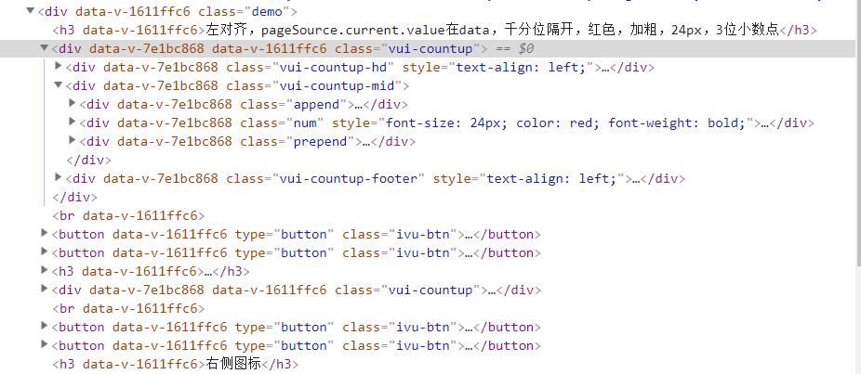
2 | v-model绑定的value值，在数字动画结束后，没有变化（未实现双向绑定）

图片浏览器
 | 问题描述 |  | 实际值
1 | 放大图标，实际效果与设计不一致，放大或缩小时，图标也没有对应变化 实际效果：图标一直为空心 | 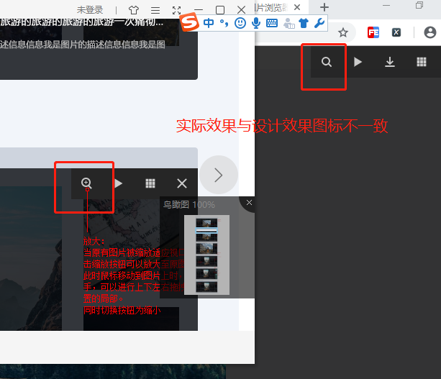
2 | 弹出图片浏览器时，没有“按Esc返回页面”的提示 | 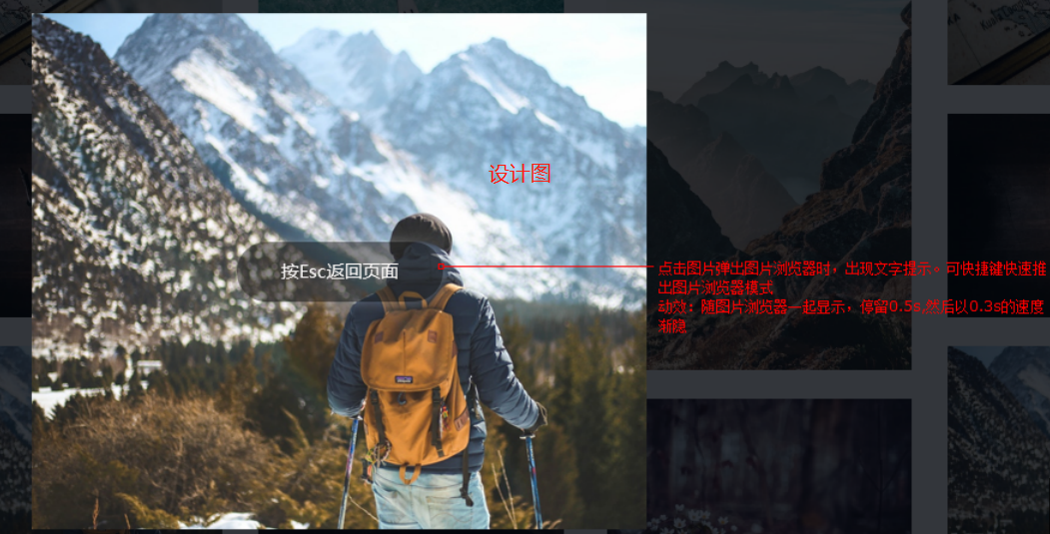
3 | 图片切换按钮，当前图片为第一张或最后一张图片时， 没有按照设计文档隐藏切换图标 | 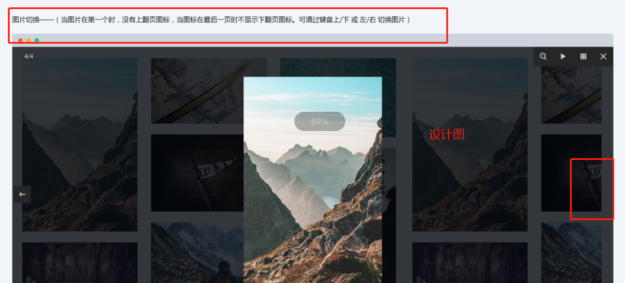 | 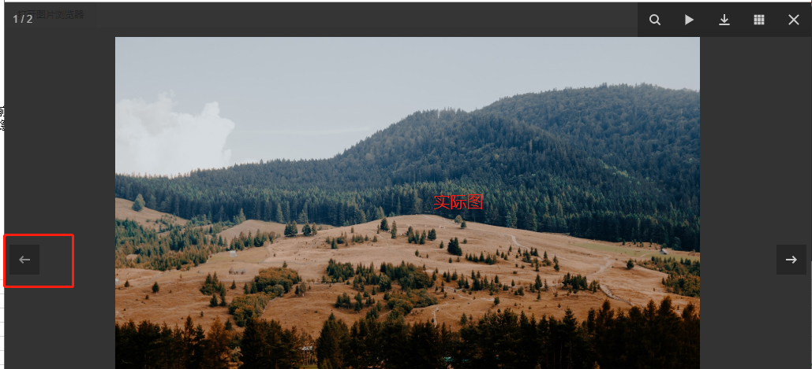
4 | 标签添加了widget-code属性后，浏览器elements中没有找到该属性 |  | 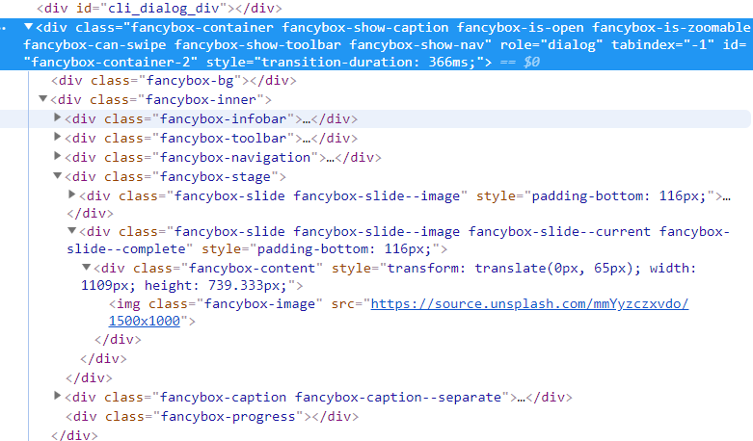

视频
视频控件验收问题记录
序号 | 测试场景 | 测试环境 | 前提条件 | 预览截图 | 测试结果描述
1 | 修改音量值 | 本地 | 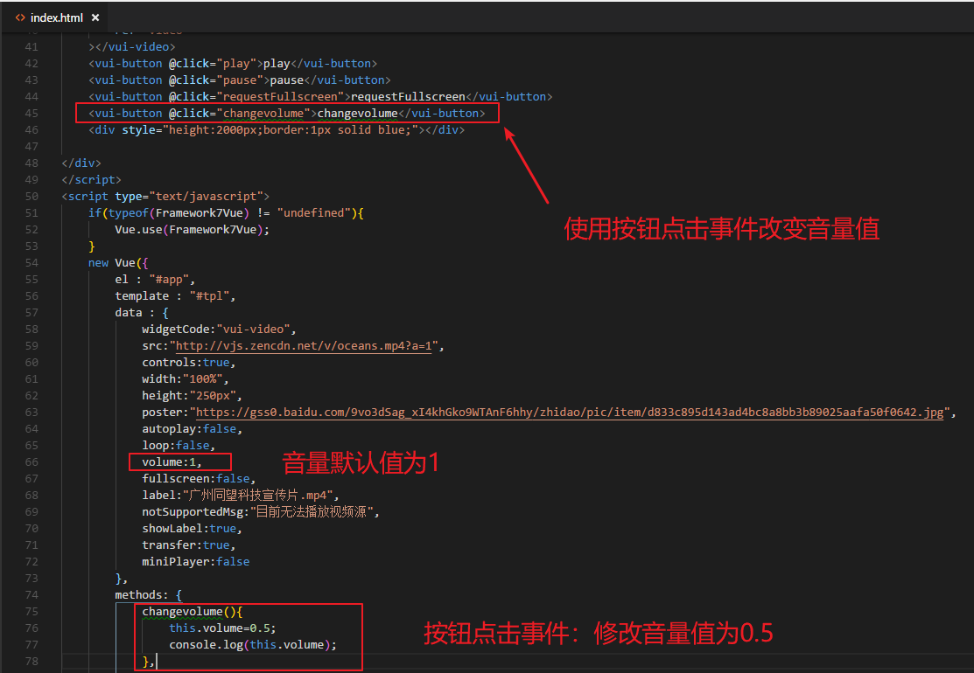 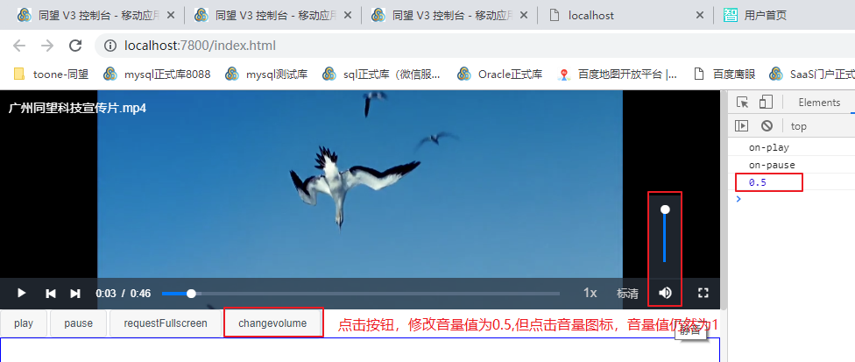 |  | 本地和平台：用一个按钮事件去改变音量绑定值的大小，组件内部音量的值实际上没有改变。
2 | 样式兼容问题 | 本地 |  | 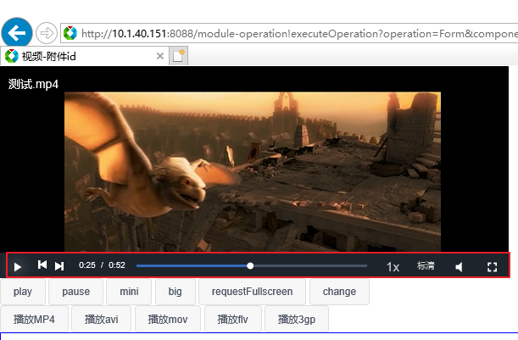 | 在IE11浏览器中预览视频，视频进度条控件位置没有对齐
3 | 样式问题 | 本地 |  | 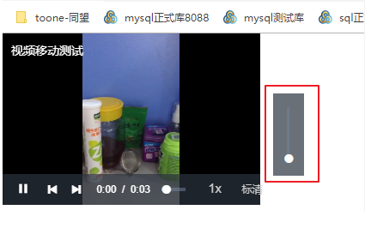 | 视频控件设置宽度较小时（如：width="300px"），预览时音量控件会显示在视频显示以外的地方
4 | 功能问题 |  | 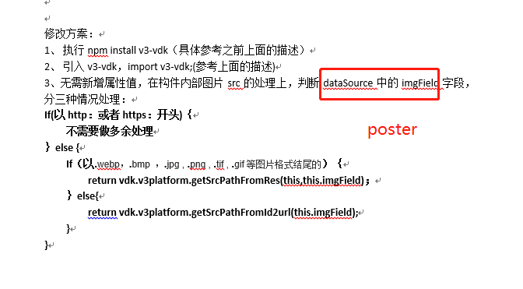 | 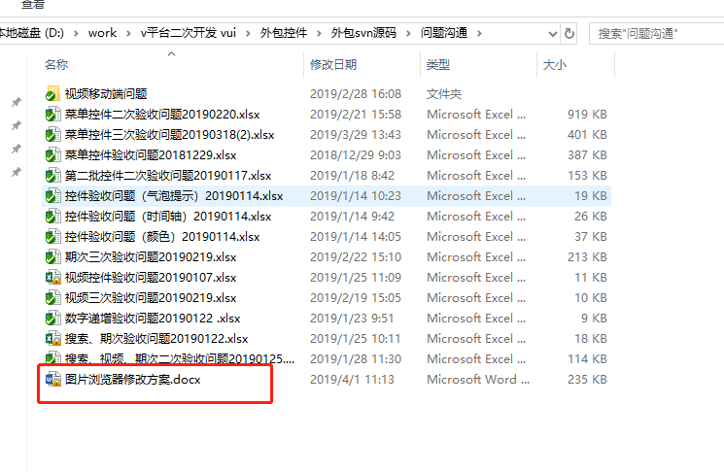 | poster属性（用于放视频播放前的封面图片），图片类型分三种类型处理，处理方式参考之前图片浏览器的img-field的处理方式，分别对poster的值进行判断处理

